Sheet2
广州市摩丽纺织品有限公司 订货单 单号：20240701
客户名称：中山大学附属第一医院广西医院 日期：2024年07月01日
序号 | 产品名称 | 附 产品图
1 | PVC门帘(3.0mm) | 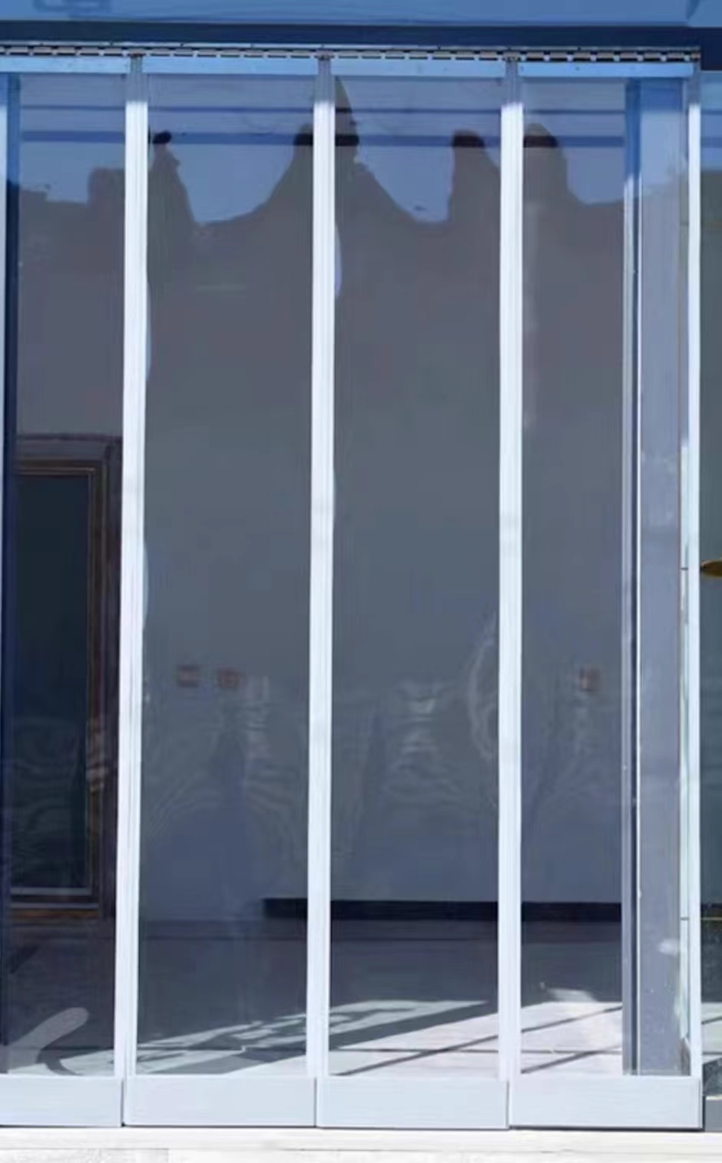
2 | PVC门帘(3.0mm) | 